Sheet1
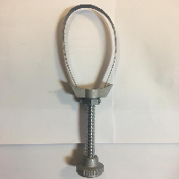
BAĞLAYICI TARİFE BİLGİSİ DETAY BİLGİSİ
 | BTB Numarasi: | TR350000230041
 | Gtip No: | 820412000000
 | Ge?erlilik Bsg.Tarihi: | 12/06/2023
 | Siniflandirmanin Gerek?esi:
 | Türk Gümrük Tarife Cetveli İzahnamesi’nin 82.Fasıl ve 8204 tarife pozisyonu açıklama notları, Gümrükler Genel Müdürlüğünün 30.05.2023 tarihli, 85577764 sayılı yazıları, Tarife Yorumuna İlişkin Genel Kurallar
 | Esyanin Tanimi:
 | 06375 kodlu, Ayarlı Yağ Filtre Sökeceği isimli eşya Fosil yakıtlı araçlarda yağ filtresini sökmek için doğrudan doğruya elle kullanılan, tamamı metalden mamul, ağzı ayarlanabilen yağ filtre sökeceğidir.

